Introduction
Autodiagnostic de maturité sur l'Echelle de Performance CO2 version 4.0 | Version du | 2026-03-09

Merci de remplir uniquement les cases blanches dans les onglets Echelon 1, Echelon 2 et Echelon 3

PRECISIONS COMPLEMENTAIRES
L’Échelle de Performance CO2 (EPC) est un système de management structuré et éprouvé, conçu pour accompagner les organisations et contrats dans la réduction durable de leurs émissions de gaz à effet de serre. L’efficacité de cet outil repose sur une approche globale, allant bien au-delà de la simple mesure des émissions. L’EPC s’articule autour de quatre axes complémentaires : Axe A – Mesurer : quantification précise des émissions de CO2 et autres gaz à effet de serre ; Axe B – Améliorer : mise en œuvre d’actions concrètes pour réduire les émissions et optimiser la performance énergétique ; Axe C – Communiquer : diffusion des résultats et des progrès, tant en interne qu’en externe ; Axe D – Contribuer : participation à des initiatives sectorielles ou collaboratives pour renforcer l’impact collectif. Chaque axe peut être déployé selon 3 échelons d’ambition, mais l’ensemble des axes doit répondre aux exigences du niveau global choisi. Dans le cadre d’un appel d’offres, le niveau EPC visé doit être précisé dans l’offre, conformément aux indications de l’organisation acheteuse. Pour les nouveaux utilisateurs, il est recommandé de confier sa mise en œuvre à une personne disposant d’expérience dans la réalisation ou le suivi d’un bilan carbone ou des bilans réglementaires des émissions de gaz à effet de serre (voir glossaire). Cette personne peut également être en charge du suivi énergétique, notamment dans le cadre de la norme ISO 50001:2018. Si l’organisation ne dispose pas de ressources internes qualifiées, il est possible de recourir à un cabinet externe spécialisé pour accompagner l’analyse, la mise en œuvre et le suivi de l’EPC. |  | 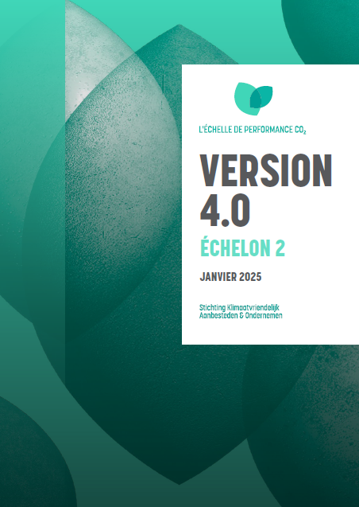

EVOLUTION DE LA VERSION 3.1 VERS LA VERSION 4.0
Une nouvelle version du référentiel de l’Échelle de Performance CO₂ 4.0 a été publiée officiellement en janvier 2025. La version 4.0 conserve l’esprit de l’EPC, l’approche par pallier et les 4 axes. Les 5 niveaux évoluent en 3 nouveaux échelons avec équivalences. À noter qu’à compter du 1er janvier 2027, il ne sera plus possible de réaliser des audits selon la version 3.1.

INDICATIONS D'UTILISATION
Cet outil d’auto-diagnostic permet aux organisations de s’évaluer de manière autonome sur leur niveau actuel dans l’Échelle de Performance CO2 (EPC) afin de définir un niveau d’ambition adapté lors de la préparation d’une offre à une consultation. Il est important de noter que cet outil ne constitue ni une preuve ni une garantie de conformité au référentiel EPC et ne remplace pas celui-ci. Les exigences officielles sont celles du référentiel EPC version 4.0, disponible librement pour téléchargement via les visuels ci-contre (un document par échelon). Une fois les onglets correspondant aux différents échelons (Échelon 1, Échelon 2, Échelon 3) complétés, l’onglet « Score total » permet de déterminer votre niveau actuel. Le calcul du niveau repose sur le nouveau système de points : pour chaque exigence, un minimum de 7 sur 10 doit être atteint, et pour chaque axe, 90 % des points doivent être obtenus.

REGLE DE NOTATION

Un OC délivre un Certificat sur l’Échelle de Performance CO₂ si une organisation satisfait aux exigences d’un échelon particulier du manuel. Pour évaluer les exigences de la Partie 1, l’OC suit le système d’évaluation de l’ISO 17021-1, avec les non-conformités majeures et mineures. Pour la Partie 2, l’OC attribue des scores par exigence (voir aussi §3.5.1). Une organisation répond aux exigences d’un échelon particulier si : Toutes les exigences de la Partie 1 de l’Échelle de Performance CO₂ ont été satisfaites, et ; Les exigences minimales des axes A, B, C et D de l’échelon concerné de la Partie 2 sont satisfaites. Par ces exigences minimales, on entend que l’organisation : • obtient au moins 7 points sur 10 par exigence (par exemple 3.B.2) ; • obtient en moyenne par axe au moins 90 % des points pour toutes les exigences. Exemple : pour l’échelon 3, axe A, l’organisation doit obtenir au moins 45 points et au moins 7 points pour chaque exigence. Certaines exemptions s’appliquent aux petites organisations : exigences 3.C.4 et 3.D.4. Une petite organisation satisfait à ces exigences minimales si elle obtient par axe 90 % des points de toutes les exigences non exemptées et au moins 7 points pour chaque exigence non exemptée.

CONTACT ECHELLE DE PERFORMANCE CO2 FRANCE

ASEA est le coordinateur exclusif de l’EPC en France. Pour toute question, contactez-nous : epc@asea.fr

RESSOURCES UTILES

Questionnaire pour identifier les AEI : https://www.co2performanceladder.com/fr/documents/questionnaire-other-influential-emissions-oie/
Base de donnée de référence Base Empreinte ADEME : https://base-empreinte.ademe.fr/

